Oppskrift
Super loaded huchos nachosSuper loaded huchos nachos
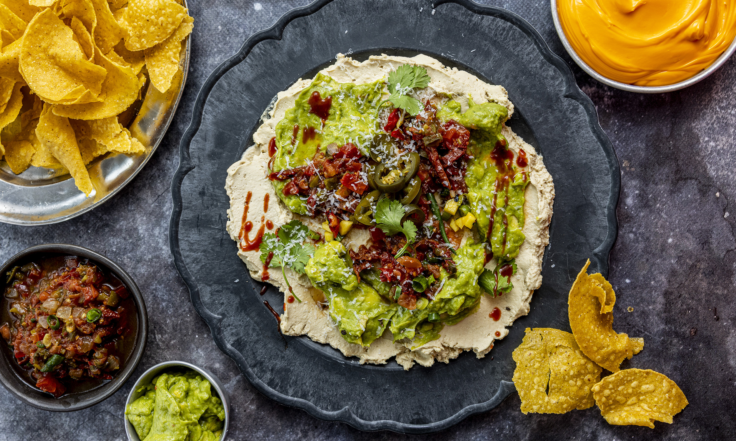

Fremgangsmåte Fordel Mezete hummus jevnt utover bunnen av et stort serveringsfat eller en lav skål. Legg et lag guacamole over hummusen. Topp med El Paradiso Salsa Medium, Salsa Picante og TABASCO® Sauce for ekstra smak og varme. Fordel jalapeños, semitørkede tomater, grillet paprika og svarte bønner jevnt over. Avslutt med frisk koriander. Server umiddelbart med nachochips og varm cheddarsaus til dipping.Fremgangsmåte Fordel Mezete hummus jevnt utover bunnen av et stort serveringsfat eller en lav skål. Legg et lag guacamole over hummusen. Topp med El Paradiso Salsa Medium, Salsa Picante og TABASCO® Sauce for ekstra smak og varme. Fordel jalapeños, semitørkede tomater, grillet paprika og svarte bønner jevnt over. Avslutt med frisk koriander. Server umiddelbart med nachochips og varm cheddarsaus til dipping.
Number of servingsNumber of servings | 10
EPDEPD | ProductProduct | Per servingPer serving |  | TotalTotal |  | QtyPerPackQtyPerPack | PackSizePackSize | PackUnitPackUnit | PackagingPackaging | ItemsItems
68461906846190 | Hummus *(Sesamfrø)Hummus *(Sesamfrø) | 600 | gg | 0 | gg | 4 | 1000 | gg | 4x1000g4x1000g | 0
68472556847255 | Avokado Pulp Pose Avokado Pulp Pose | 300 | gg | 0 | gg | 10 | 1 | kgkg | 10x1kg10x1kg | 0
59812795981279 | Jalapenos i skiver(hot) Jalapenos i skiver(hot) | 200 | gg | 0 | gg | 6 | 2.75 | kgkg | 6x2.75kg6x2.75kg | 0
27130482713048 | Soltørkede Tomater Strimlet Soltørkede Tomater Strimlet | 300 | gg | 0 | gg | 3 | 1.88 | ll | 3x1.88l3x1.88l | 0
25571222557122 | Paprika Rød Grillet Paprika Rød Grillet | 300 | gg | 0 | gg | 6 | 1 | kgkg | 6x1kg6x1kg | 0
 | svarte bønner (kokte/hermetiske) svarte bønner (kokte/hermetiske) | 300 | gg | 0 | gg |  |  |  |  | 0
64327776432777 | Salsa Medium Salsa Medium | 300 | gg | 0 | gg | 6 | 2.24 | kgkg | 6x2.24kg6x2.24kg | 0
67385466738546 | Salsa Picante Sauce Salsa Picante Sauce | 150 | gg | 0 | gg | 12 | 256 | mlml | 12x256ml12x256ml | 0
45973084597308 | TABASCO® Sauce TABASCO® Sauce | 100 | gg | 0 | gg | 2 | 1.89 | ll | 2x1.89l2x1.89l | 0
 | fersk koriander fersk koriander | 1 | stkstk | 0 | stkstk |  |  |  |  | 0
60461976046197 | Cheddar cheese pose *(Melk)Cheddar cheese pose *(Melk) | 450 | gg | 0 | gg | 6 | 3 | kgkg | 6x3kg6x3kg | 0
 | nacho chips nacho chips | 550 | gg | 0 | gg |  |  |  |  | 0

 | * Allergens* Allergens

